Resumo
VALOR TOTAL COMPRADO POR FORNECEDOR
PORCENTAGEM DE PEDIDOS EM ATRASO
Codigo Fornecedor | Nome Fornecedor | Valor Total Comprado por Fornecedor
5 | Atlas | R$ 27,170,251.69
4 | AlphaOmega | R$ 16,793,008.54
1 | NorthShore | R$ 4,658,229.37
3 | StepUp | R$ 9,868,190.18
2 | Minerva | R$ 7,392,985.21

Codigo Comprador | Nome Comprador | Valor Total Comprado por Comprador
1 | Alon | R$ 32,926,943.98
4 | Lira | R$ 26,975,353.07
2 | João | R$ 4,603,803.65
3 | Diego | R$ 1,376,564.29
5 | Carolina | R$ -
6 | Camila | R$ -

TEMPO MÉDIO DE ENTREGA
VALOR TOTAL POR COMPRADOR
Codigo MP | Nome MP | Valor Total por Materia-Prima
1 | Tecido | R$ 53,628.12
2 | Chapa Metal | R$ 223,734.40
3 | Barra Metal | R$ 110,451.85
4 | Madeira | R$ 153,179.04
5 | Areia | R$ 12,388.48
6 | Fio Algodão | R$ 58,816.86
7 | Poliéster | R$ 22,267.04
8 | Cimento | R$ 34,484.36
9 | Couro | R$ 15,522.72
10 | Pedra Britada | R$ 83,643.28
11 | Papel | R$ 21,948.21

Codigo Fornecedor | Nome Fornecedor | Tempo Médio de Entrega
3 | StepUp | 2.10
1 | NorthShore | 2.08
VALOR TOTAL POR MATERIA PRIMA
4 | AlphaOmega | 2.08
2 | Minerva | 2.06
5 | Atlas | 2.05

Pedidos Atrasados | Pedidos no Prazo
78% | 22.0%

Relatório
RELATÓRIO FINAL SOBRE ÁNALISE DE DADOS

1º ANÁLISE. Valor total por comprador. | 2º ANÁLISE. Valor total comprado de fornecedor.
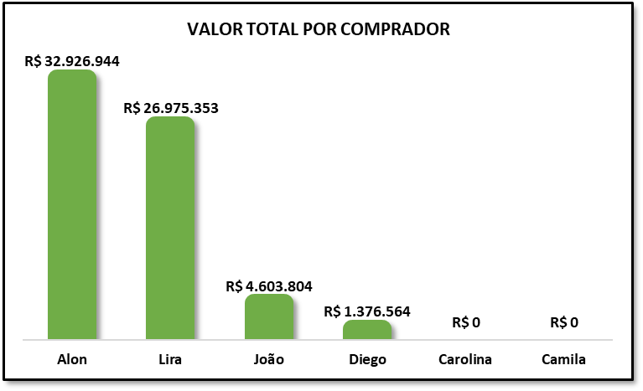
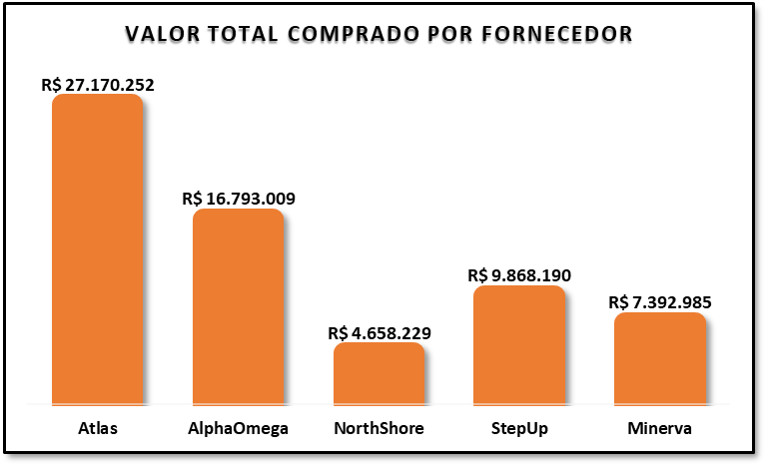

O gráfico mostra que o maior volume de compras está concentrado em Alon (R$ 32 milhões) e Lira (R$ 26 milhões), que representam a maior parte do valor total analisado. João (R$ 4 milhões) e Diego (R$ 1 milhão) apresentam participação bem menor, enquanto Carolina e Camila não registraram movimentação nesse período. | O gráfico mostra que os maiores fornecedores de matéria-prima foram Atlas (R$ 27 milhões) e AlphaOmega (R$ 16 milhões). Já StepUp (R$ 9 milhões) e Minerva (R$ 7 milhões) representam uma parcela menor do fornecimento, sendo a NorthShore (R$ 4 milhões) a menor fornecedora no período.

3º ANÁLISE. Valor total de compras de materia prima. | 4º ANÁLISE. Porcentagem de pedidos que atrasaram.
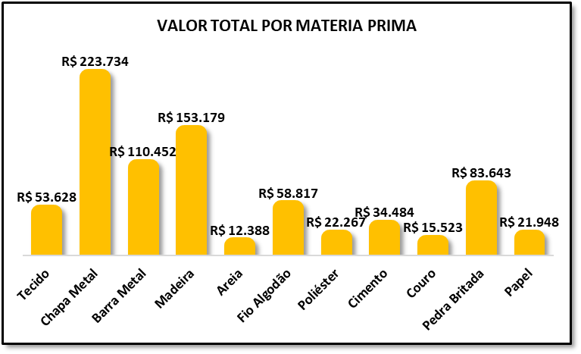
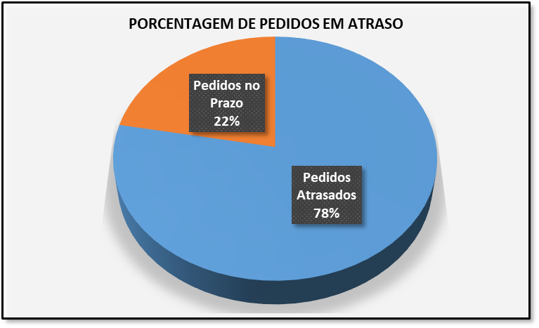

O gráfico mostra que Chapa Metal (R$ 223 mil) é a matéria-prima com maior valor de compra, seguida por Madeira (R$ 153 mil) e Barra Metal (R$ 110 mil). Os demais materiais apresentam valores significativamente menores, sendo os menores Papel (R$ 21 mil), Couro (R$ 15 mil) e, por último, Areia (R$ 12 mil). | O gráfico mostra que 78% dos pedidos chegam atrasados, enquanto apenas 22% chegam no prazo. É necessário investigar as causas para entender por que a maioria dos pedidos está sendo entregue com atraso.

5º ANÁLISE. Tempo médio de entrega por fornecedor.
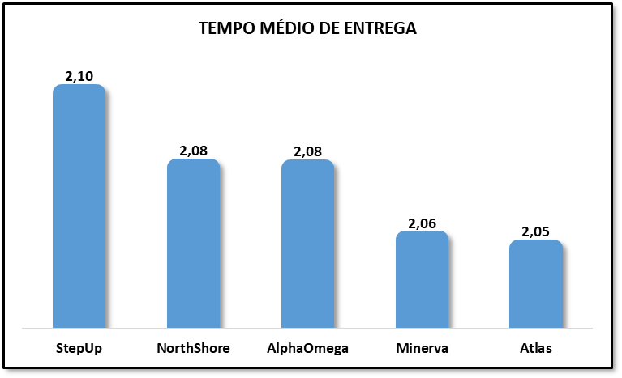

O gráfico mostra que a fornecedora com mais atrasos é a StepUp, seguida pela NorthShore e AlphaOmega. Já a fornecedora com melhor tempo de entrega é a Atlas, seguida pela Minerva.

